Handleiding
 | Algemene informatie en uitleg |  |  | Vaccinatie wegwijzer Corona | Versie 17 januari 2020
* | Doel van het instrument
 | Dit evaluatie-instrument ter ondersteuning van het vaccinatie beleid in Corona tijd.

* | Inhoud van het instrument
 | Er zijn twee tabs |  | inhoud
 |  | wegwijzer organisatie | normen, richtlijnen, 5 peilingsmogelijkheden en een verbeterplan, op strategisch/tactisch niveau
 |  | overzicht van de uitkomsten | in aantal en percentage van de 5 peilingen

* | Voor vragen kunt u terecht bij |  | J.Mast@vilans.nl

 | Werkwijze invullen |  |  |  |  | Tab overzicht: uitkomstenblad
Vul de Naam van uw organisatie in
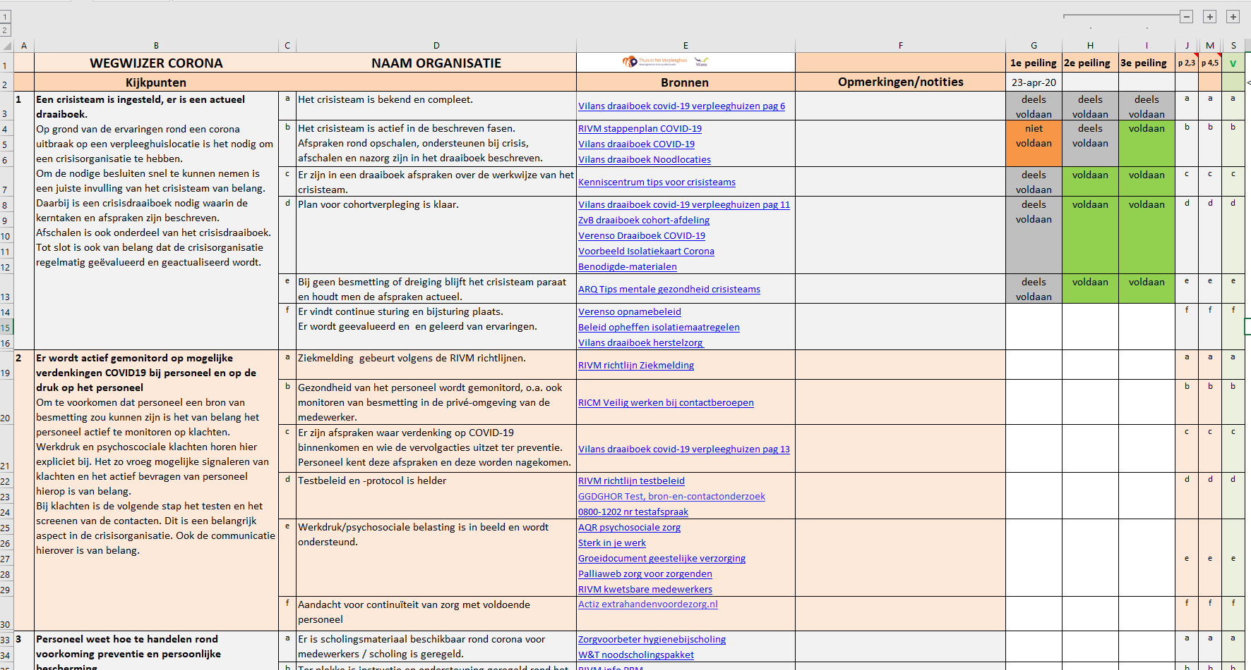
Uitkomsten in aantal en % 5 peilingen

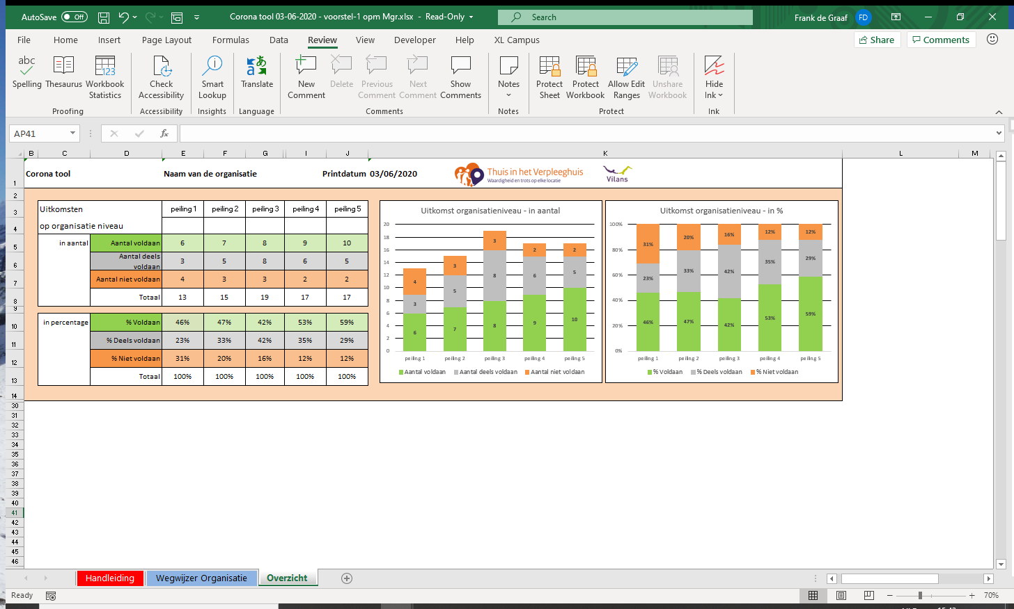

Voor meer peilingen:
open peiling 2,3 met plusje open peiling 4,5 met plusje

Vul de Naam van de organisatie in

Voor bronnen en eigen notities:
klik op link voor bronnen voor meer informatie

Per richtlijn kunt u kiezen tussen voldaan, deels voldaan en niet voldaan. (klik op cel, er verschijnt een vinkje, kies de uitkomst)

Eventueel extra regels als u eigen richtlijnen/afspraken wilt maken bij de norm.
Er is ruimte voor 2 extra normen; - selecteer betreffende rijen,
- klik rechtermuisknop,
- kies zichtbaar maken

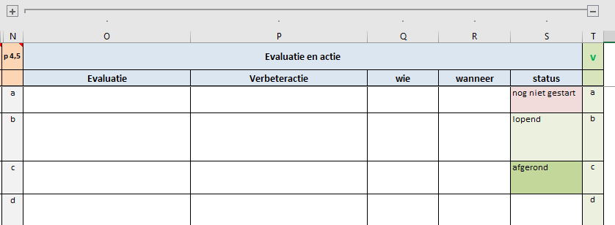

Open het verbeterplan met het plusje bovenin, sluit het met de min.
In het verbeterplan kunt u de status van de actie kiezen:
nog niet gestart,
lopend,
afgerond

Overzicht
Vaccinatie wegwijzer Corona |  |  | NAAM ORGANISATIE |  |  | Printdatum |  | 2021-01-28

Uitkomst - in aantal
 | Aantal voldaan | Aantal deels voldaan | Aantal niet voldaan
 | 0 | 0 | 1
 | 0 | 1 | 0
 | 1 | 0 | 0
 | 0 | 0 | 0
 | 0 | 0 | 0
Uitkomst - in %
 | % Voldaan | % Deels voldaan | % Niet voldaan
 | 0% | 0% | 100%
 | 0% | 100% | 0%
 | 100% | 0% | 0%
 | 0% | 0% | 0%
 | 0% | 0% | 0%
 | Uitkomsten |  | peiling 1 | peiling 2 | peiling 3 | peiling 4 | peiling 5

 | in aantal | Aantal voldaan | 0 | 0 | 1 | 0 | 0
 |  | Aantal deels voldaan | 0 | 1 | 0 | 0 | 0
 |  | Aantal niet voldaan | 1 | 0 | 0 | 0 | 0
 |  | Totaal | 1 | 1 | 1 | 0 | 0

 | in percentage | % Voldaan | 0% | 0% | 100%
 |  | % Deels voldaan | 0% | 100% | 0%
 |  | % Niet voldaan | 100% | 0% | 0%
 |  | Totaal | 100% | 100% | 100% | 0% | 0%

